상품제안서
스카이 웰 솔리드 ES20PT 기내용 여행용 접이식 스마트폰 거치대[인쇄무료] | 상품코드: F28339

 |  |  |  |  |  |  | 02-412-0044 | www.easy1.co.kr
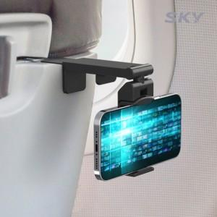

【상세/제작정보】 | <p>&nbsp;</p><p>&nbsp;</p>

【인쇄/포장옵션】 | 레이저 / 포장지포장

【공급단가】 | 수량 | 100~ | 300~ | 500~ | 1,000~ | 3,000~
*VAT별도 | 단가 | 4,900원 | 4,820원 | 4,700원 | 4,620원 | 4,500원

【상품 URL】 | http://www.easy1.co.kr/src/goods_detail.php?gdno=28339

